TopLeft
見出し

 | 1 | 2

 | 装飾文字です１
 | 装飾文字です２
 | 装飾文字です３
 | 色付き文字１
 | 色付き文字２
 | 色付き文字３
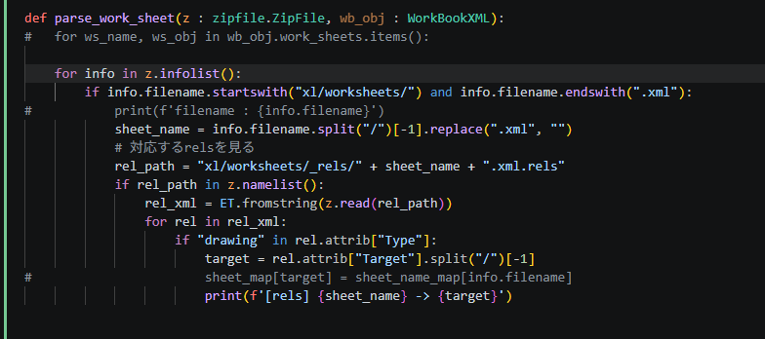
 | 色付き文字４ |  | コメント

Shapes
コメント

判断
処理
代替処理
※コメント
終了
開始
定義済処理

コメント
これは角が丸い
四角形です
です

右矢印１
右矢印２

土台
1段目
２段目＋

グラフのみのシート
グラフ 専用 シート
 | 年齢 | 身長 | 体重
Aさん | 33歳 | 178㎝ | 75㎏
Bさん | 24歳 | 155㎝ | 58㎏
Cさん | 45歳 | 167㎝ | 55㎏
Dさん | 57歳 | 160㎝ | 48㎏

表とグラフ
項目 | 年齢 | 身長 | 体重
Aさん | 33歳 | 178㎝ | 75㎏
Bさん | 24歳 | 155㎝ | 58㎏
Cさん | 45歳 | 167㎝ | 55㎏
Dさん | 57歳 | 160㎝ | 48㎏

グラフのタイトルにコメント。。。

画像




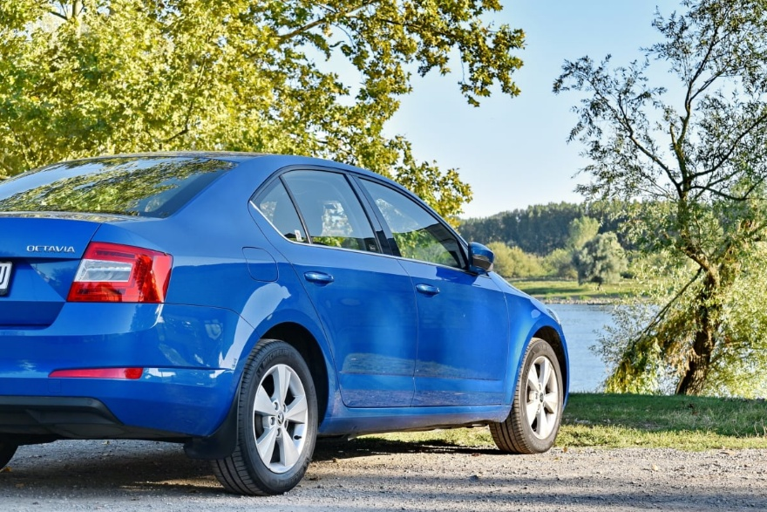

この写真 の作成者 不明な作成者 は CC BY-SA のライセンスを許諾されています

